PART CD
Danby Model: DKC054A1BSLDB
Factory Model: BF-152
Effective Date: Aug 17th,2016
Revision: |  | Updated Part Number, April 2020
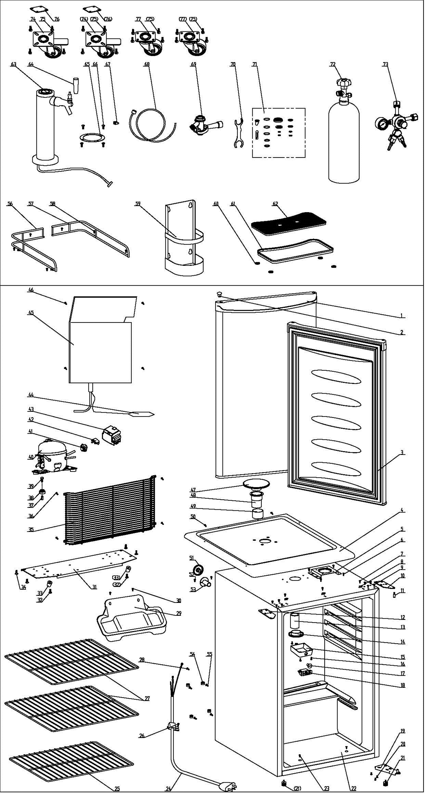
NO | PART NUMBER |  | PART DESCRIPTION (ENG) | QTY | PARTS SPECIFICATION | Notes
1 | 3.2.05.2.05.006 |  | Door Assy | 1 | JC580
2 | 1.25.02.12.05.001 | 1.02.12.05.031 | Hinge Plug | 1 | ABS, black
3 | 1.05.35.03.515 |  | Door Gasket | 1 | black
4 | 1.25.02.01.08.026 | 1.02.01.08.015 | Worktop | 1 | ABS(black)
5 | 3.2.02.33.015 |  | Fixing Plate | 1 | t1.2/Q235-A, black | Special Order
6 | 1.05.03.02.001 |  | Fixing Plate Screw | 4 | JIS tapping screw, 4×12 | Special Order
7 | 1.05.01.01.001R | 1.05.03.04.012 | Hook Screw | 3 | GB/T818 screw, M4×8 | Special Order
8 | 3.5.2.06.011 |  | Worktop Hook | 3 | B-1.5/Q235-A（galvanize） | Special Order
9 | 1.05.03.03.002 |  | Upper Hinge Screw Assy | 8 | GB/T9074.13 bolt assay, M6×14 | Special Order
10 | 3.2.02.11.035 |  | Right Upper Hinge | 1 | t2.5/Q235-A, black
11 | 1.05.06.08.002 |  | Upper Door Spindle | 1 | 1Cr18Ni9
12 | 3.2.02.11.036 | 3.2.02.11.034 | Left Upper Hinge | 1 | t2.5/Q235-A, black
13 | 1.04.12.03.052 | 1.04.12.03.018 | Beer Sleeve | 1 | NR(black)
14 | 1.25.02.12.07.018 | 1.02.12.07.043 | Beer Dispenser Outer Collar C | 1 | ABS(white)
15 | 1.25.02.15.05.010 | 1.02.11.02.095 | Thermostat Box | 1 | ABS,white | Special Order
16 | 1.05.03.02.002 |  | Thermostat Box Screw | 3 | JIS tapping screw, 4×16 | Special Order
17 | 1.25.02.15.06.008 | 1.02.15.06.083 | Thermostat Knob | 1 | ABS,white
18 | 1.03.02.01.031 | 1.03.02.01.117 | Thermostat | 1 | WDF21.5K-L2(E)(WDF21.5K-101-024E)
19 | 3.2.02.12.041 |  | Bottom Hinge Assy | 1 | t2.5/Q235-A, black
20 | 1.05.03.03.002 |  | Bottom Hinge Screw Assy | 3 | GB/T9074.13 bolt assay, M6×14 | Special Order
21 | 1.25.02.12.06.014 | 1.02.12.06.030 | Adjustable Foot | 2 | ABS, black
22 | 3.2.02.25.005 |  | Beer Tank Support Rack | 1 | t0.5/Q235-A,white
23 | 1.05.02.02.010 |  | Beer Tank Support Rack Screw | 2 | GB/T845 tapping screw, 4.2×13, steel
24 | 1.01.01.01.305R |  | Power Supply Cord Assy | 1 | E465601 XYP-204, SJT 18AWG×3C
25 | 1.05.08.04.135 |  | Split Shelf | 1 | 45# wire, white
26 | 1.05.03.02.006 |  | Wire Clamp Screw | 1 | JIS tapping screw, 4×12(milling) | Special Order
27 | 1.05.08.04.134 |  | Split Shelf | 2 | 45# wire, white
28 | 1.05.03.01.001 |  | Earthing Screw | 2 | GB/T818 screw, M4×8,copper | Special Order
29 | 3.2.02.15.017 |  | Drip Tray Assy | 1 | t0.5/Q235-A, black
30 | 1.05.03.02.001 |  | Drip Tray Screw | 2 | JIS tapping screw, 4×12 | Special Order
31 | 3.2.02.07.057 |  | Compressor Support | 1 | t1.5/Q235-A, black | Special Order
32 | 1.05.03.03.002 |  | Foot Screw | 2 | GB/T9074.13 bolt assay, M6×14 | Special Order
33 | 1.25.02.12.06.002 | 1.02.12.06.026 | Foot | 2 | ABS,black
34 | 1.05.03.03.002 |  | Compressor Support Screw | 4 | GB/T9074.13 bolt assay, M6×14 | Special Order
35 | 1.05.08.04.136 |  | Compressor Protector Cover | 1 | 45# wire, black
36 | 1.05.03.02.001 |  | Compressor Prot. Cover Screw | 4 | JIS tapping screw, 4×12 | Special Order
37 | 1.03.01.01.332A |  | Compressor Bushing | 4 | CTE943-2 | Special Order
38 | 1.03.01.01.332B |  | Compressor Rubber Washer | 4 | black | Special Order
39 | 1.03.01.01.332D |  | Compressor Screw | 4 | GB/T5780, bolt assay, M6×28 | Special Order
40 | 1.03.01.01.332 |  | Compressor | 1 | FZ40C1J-U | Special Order
41 | 1.03.01.01.332PTC |  | PTC starter | 1 | QP2-4R7
42 | 1.03.01.01.332F |  | Overload Protector | 1 | DRB20T61A1
43 | 1.03.01.01.332G |  | PTC Cover | 1 | ABS, black | Special Order
44 | 1.03.30.03.013 | 1.03.30.03.034 | Filter | 1 | BCD-258W
45 | 1.05.20.01.056 |  | Evaporator | 1 | BF-152 | Special Order
46 | 1.05.02.04.002 |  | Evaporator Screw | 4 | GB/T845 tapping screw, 4.2×25, steel | Special Order
47 | 1.25.02.12.07.014 | 1.02.12.07.040 | Beer Cover(silk printing) | 1 | ABS, black
48 | 1.25.02.12.07.027 | 1.02.12.07.051 | Beer Dispenser Outer Collar A | 1 | ABS, black
49 | 1.02.12.07.026 |  | Beer Dispenser Outer Collar | 1 | PVC, white
50 | 1.05.03.02.001 |  | Worktop Screw | 2 | JIS tapping screw, 4×12 | Special Order
51 | 1.04.12.03.017 |  | Sleeve Plug | 1 | NR(black)
52 | 1.05.02.02.003 | 1.05.01.02.003R | CO2 Hose Bushing Screw | 2 | GB/T845 tapping screw,3.5×9.5, steel | Special Order
53 | 1.25.02.12.07.015 | 1.02.12.07.041 | CO2 Hose Bushing | 1 | ABS, black
54 | 1.25.02.09.02.028 | 1.02.09.01.044 | CO2 Cylinder Gasket | 4 | ABS, black | Special Order
55 | 1.05.01.01.007R |  | Co2 Cylinder Bracket Screw | 4 | GB/T818 screw, M5×16 | Special Order
56 | 1.05.08.04.0199 |  | Left Worktop Rail | 1 | Q235-A
57 | 1.05.08.04.200 |  | Right Worktop Rail | 1 | Q235-A
58 | 1.05.02.02.006 |  | Worktop Rail Screw | 6 | GB/T845 tapping screw,3.5×13, steel
59 | 3.2.02.25.001 |  | CO2 Cylinder Bracket | 1 | t1.2/Q235-A, black
60 | 1.04.12.03.005 |  | Slide-proof Pad | 4 | NR(black)
61 | 1.25.02.03.04.020 | 1.02.03.04.069 | Beer Tray | 1 | ABS, black | includes #60 x 4
62 | 1.25.02.03.04.025 | 1.02.03.04.078 | Beer Tray shelf | 1 | ABS, black
 | 1.05.37.01.007 |  | 3'' Tower Set (single outlet) |  | kit | includes #63 - #71
63 | 1.05.37.01.010 |  | 3'' Tower + Beer Line (single) | 1 | stainless steel ，copper，PVC hose
64 | 1.05.37.01.009 |  | Plastic Handle | 1 | ABS, black
65 | 1.05.37.01.011 |  | Beer Tower Washer | 1 | Nitrile Rubbers
66 | 1.05.37.01.012 |  | Beer Tower Fixed Screw | 4 | GB/T818stainless steelscrew, M5×16
67 | 1.05.37.01.013 |  | Clamp | 1 | stainless steel
68 | 1.05.37.01.014 |  | Gas Line | 1 | PVC hose, copper
69 | 1.05.37.01.015 |  | D-keg coupler | 1 | zinc alloy,stainless steel
70 | 1.05.37.01.016 |  | Spanner | 1 | Galvanized Plate | Special Order
71 | 1.05.37.01.017 |  | Spare Parts | 1 | Rubber, Galvanized plate
72 | 1.05.37.01.004 |  | 5 lb CO2 Cylinder+CGA320 Valve | 1 | 6061 aluminium+lead+brass HPb59-1 | Special Order
73 | 1.05.37.01.002 |  | CO2 Regulator (single) | 1 | Copper
74 | 1.02.08.02.008 |  | Castors(with skid) | 2 | Galvanized Plate/PU
75 | 1.05.03.03.001 |  | Castors Screw | 16 | Trapping screw(with washer), M5×16 | Special Order
76 | 3.5.2.02.0732 |  | Castors Washer | 2 | ABS | Special Order
77 | 1.02.08.02.003 |  | Castors | 2 | Galvanized Plate/PU

